Hoja1
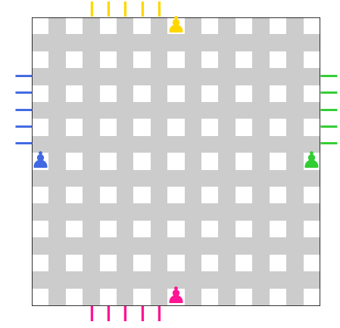
 |  |  | 0 | 1 | 2 | 3 | 4 | 5 | 6 | 7 | 8
 |  |  | 9 | 10 | 11 | 12 | 13 | 14 | 15 | 16 | 17
 |  |  | 18 | 19 | 20 | 21 | 22 | 23 | 24 | 25 | 26
 |  |  | 27 | 28 | 29 | 30 | 31 | 32 | 33 | 34 | 35 | 10 | 19
 |  |  | 36 | 37 | 38 | 39 | 40 | 41 | 42 | 43 | 44
 |  |  | 45 | 46 | 47 | 48 | 49 | 50 | 51 | 52 | 53
 |  |  | 54 | 55 | 56 | 57 | 58 | 59 | 60 | 61 | 62
 |  |  | 63 | 64 | 65 | 66 | 67 | 68 | 69 | 70 | 71
 |  |  | 72 | 73 | 74 | 75 | 76 | 77 | 78 | 79 | 80

y= | 0 |  | x= | 16 |  | x2 = | 8
x= | 0 |  | y= | 14 |  | y2 = | 7
-4.5
4.5 |  | 71

 |  |  | 0 | 1 | 2 | 3 | 4 | 5 | 6 | 7 | 8
 |  |  | 9 | 10 | 11 | 12 | 13 | 14 | 15 | 16 | 17
 |  |  | 18 | 19 | 20 | 21 | 22 | 23 | 24 | 25 | 26
 |  |  | 27 | 28 | 29 | 30 | 31 | 32 | 33 | 34 | 35
 |  |  | 36 | 37 | 38 | 39 | 40 | 41 | 42 | 43 | 44
 |  |  | 45 | 46 | 47 | 48 | 49 | 50 | 51 | 52 | 53
 |  |  | 54 | 55 | 56 | 57 | 58 | 59 | 60 | 61 | 62
 |  |  | 63 | 64 | 65 | 66 | 67 | 68 | 69 | 70 | 71
 |  |  | 72 | 73 | 74 | 75 | 76 | 77 | 78 | 79 | 80

 |  |  | 0 | 1 | 2 | 3 | 4 | 5 | 6 | 7 | 8
 |  |  | 9 | 10 | 11 | 12 | 13 | 14 | 15 | 16 | 17
 |  |  | 18 | 19 | 20 | 21 | 22 | 23 | 24 | 25 | 26
 |  |  | 27 | 28 | 29 | 30 | 31 | 32 | 33 | 34 | 35
 |  |  | 36 | 37 | 38 | 39 | 40 | 41 | 42 | 43 | 44
 |  |  | 45 | 46 | 47 | 48 | 49 | 50 | 51 | 52 | 53
 |  |  | 54 | 55 | 56 | 57 | 58 | 59 | 60 | 61 | 62
 |  |  | 63 | 64 | 65 | 66 | 67 | 68 | 69 | 70 | 71
 |  |  | 72 | 73 | 74 | 75 | 76 | 77 | 78 | 79 | 80

 |  |  | 0 | 1 | 2 | 3 | 4 | 5 | 6 | 7 | 8
 |  |  | 9 | 10 | 11 | 12 | 13 | 14 | 15 | 16 | 17
 |  |  | 18 | 19 | 20 | 21 | 22 | 23 | 24 | 25 | 26
 |  |  | 27 | 28 | 29 | 30 | 31 | 32 | 33 | 34 | 35
 |  |  | 36 | 37 | 38 | 39 | 40 | 41 | 42 | 43 | 44
 |  |  | 45 | 46 | 47 | 48 | 49 | 50 | 51 | 52 | 53
 |  |  | 54 | 55 | 56 | 57 | 58 | 59 | 60 | 61 | 62
 |  |  | 63 | 64 | 65 | 66 | 67 | 68 | 69 | 70 | 71
 |  |  | 72 | 73 | 74 | 75 | 76 | 77 | 78 | 79 | 80

 |  |  | 0 | 1 | 2 | 3 | 4 | 5 | 6 | 7 | 8
 |  |  | 9 | 10 | 11 | 12 | 13 | 14 | 15 | 16 | 17
 |  |  | 18 | 19 | 20 | 21 | 22 | 23 | 24 | 25 | 26
 |  |  | 27 | 28 | 29 | 30 | 31 | 32 | 33 | 34 | 35
 |  |  | 36 | 37 | 38 | 39 | 40 | 41 | 42 | 43 | 44
 |  |  | 45 | 46 | 47 | 48 | 49 | 50 | 51 | 52 | 53
 |  |  | 54 | 55 | 56 | 57 | 58 | 59 | 60 | 61 | 62
 |  |  | 63 | 64 | 65 | 66 | 67 | 68 | 69 | 70 | 71
 |  |  | 72 | 73 | 74 | 75 | 76 | 77 | 78 | 79 | 80

